Tarifs Bordeaux
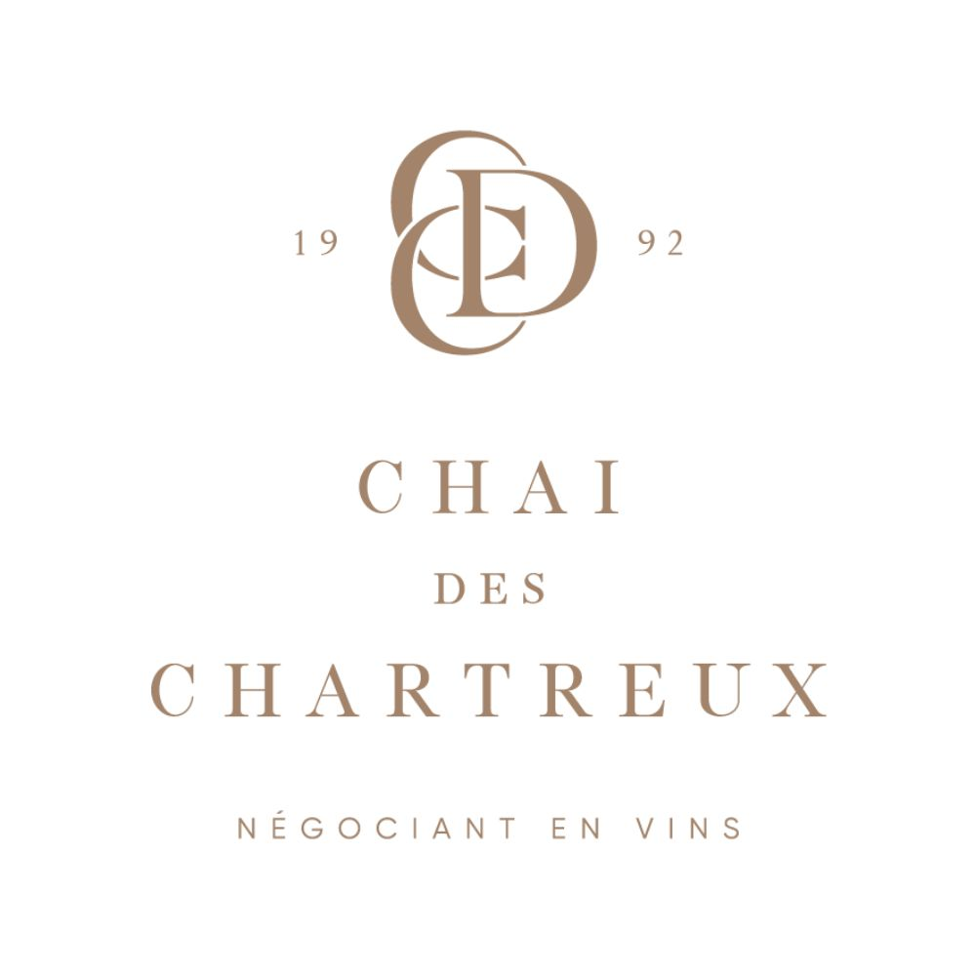
 |  |  |  |  |  |  | Chai Des Chartreux
 |  |  |  |  |  |  | Société appartenant au Groupe Réginald Investissement SAS
 |  |  |  |  |  |  | Négociant en vins à Bordeaux depuis plus de 34 ans
 |  |  |  |  |  |  | 17 rue de la république
 |  |  |  |  |  |  | 33230 Saint-Médard de Guizières, France
 |  |  |  |  |  |  | Tél : +33 (0)5 57 56 19 50
 |  |  |  |  |  |  | Mobile : +33 (0)6 07 97 86 40 (WhatsApp)
 |  |  |  |  |  |  | contact@chaideschartreux.com
 |  |  |  |  |  |  | www.chaideschartreux.com

Tarif Bordeaux
7 août 2026

Couleur | Châteaux | Millésime | Appellation | Classement | Format | Conditionnement | Stock | Disponibilité | Prix HT | Prix TTC | Note | Auteur | Lien fiche
Rouge | Château Ausone 2025 | 2025 | Saint-Emilion |  | 75cl | Caisse bois de 1 Bouteille (75cl) | 6 | Stock | 423.20 € | 507.84 € | 99-100 | James Suckling | https://chaideschartreux.com/produit/chateau-ausone-2025-bouteille-75cl/
Rouge | Château Ausone 2025 | 2025 | Saint-Emilion |  | 75cl | Caisse bois de 3 Bouteilles (75cl) | 2 | Stock | 1,260.00 € | 1,512.00 € | 99-100 | James Suckling | https://chaideschartreux.com/produit/chateau-ausone-2025-caisse-bois-3/
Rouge | Château Ausone 2025 | 2025 | Saint-Emilion |  | 75cl | Caisse bois de 6 Bouteilles (75cl) | 3 | Stock | 2,520.00 € | 3,024.00 € | 99-100 | James Suckling | https://chaideschartreux.com/produit/chateau-ausone-2025-caisse-bois-6/
Rouge | Château Beauregard 2021 | 2021 | Pomerol |  | 75cl | Bouteille (75cl) | 6 | Stock | 42.00 € | 50.40 € | 94 | James Suckling | https://chaideschartreux.com/produit/chateau-beauregard-2021-bouteille-75cl/
Rouge | Château Beauregard 2021 | 2021 | Pomerol |  | 75cl | Caisse bois de 6 Bouteilles (75cl) | 3 | Stock | 252.00 € | 302.40 € | 94 | James Suckling | https://chaideschartreux.com/produit/chateau-beauregard-2021-caisse-bois-6/
Rouge | Château Beauregard 2023 | 2023 | Pomerol |  | 75cl | Bouteille (75cl) | 12 | Stock | 42.00 € | 50.40 € | 95 | James Suckling | https://chaideschartreux.com/produit/chateau-beauregard-2023-bouteille-75cl/
Rouge | Château Beauregard 2023 | 2023 | Pomerol |  | 75cl | Caisse bois de 6 Bouteilles (75cl) | 24 | Stock | 252.00 € | 302.40 € | 95 | James Suckling | https://chaideschartreux.com/produit/chateau-beauregard-2023-caisse-bois-6/
Rouge | Château Bellefont-Belcier 2025 | 2025 | Saint-Emilion | Grand Cru Classé | 75cl | Bouteille (75cl) | 12 | Stock | 37.50 € | 45.00 € | 94-96 | Robert Parker | https://chaideschartreux.com/produit/chateau-bellefont-belcier-2025-bouteille-75cl/
Rouge | Château Bellefont-Belcier 2025 | 2025 | Saint-Emilion | Grand Cru Classé | 75cl | Caisse bois de 6 Bouteilles (75cl) | 8 | Stock | 225.00 € | 270.00 € | 94-96 | Robert Parker | https://chaideschartreux.com/produit/chateau-bellefont-belcier-2025-caisse-bois-6/
Rouge | Château Brown 2020 rouge | 2020 | Pessac-Léognan |  | 75cl | Bouteille (75cl) | 12 | Expédition sous 1 à 2 semaines | 23.50 € | 28.20 € | 94 | James Suckling | https://chaideschartreux.com/produit/chateau-brown-2020-rouge-bouteille-75cl/
Rouge | Château Brown 2020 rouge | 2020 | Pessac-Léognan |  | 75cl | Caisse bois de 12 Bouteilles (75cl) | 10 | Expédition sous 1 à 2 semaines | 282.00 € | 338.40 € | 94 | James Suckling | https://chaideschartreux.com/produit/chateau-brown-2020-rouge-caisse-bois-12/
Rouge | Château Brown 2021 rouge | 2021 | Pessac-Léognan |  | 75cl | Bouteille (75cl) | 4 | Stock | 20.50 € | 24.60 € | 92 | James Suckling | https://chaideschartreux.com/produit/chateau-brown-2021-rouge-bouteille-75cl/
Rouge | Château Brown 2023 rouge | 2023 | Pessac-Léognan |  | 75cl | Bouteille (75cl) | 12 | Stock | 22.50 € | 27.00 € | 93 | James Suckling | https://chaideschartreux.com/produit/chateau-brown-2023-rouge-bouteille-75cl/
Rouge | Château Brown 2023 rouge | 2023 | Pessac-Léognan |  | 75cl | Carton de 6 Bouteilles (75cl) | 11 | Stock | 135.00 € | 162.00 € | 93 | James Suckling | https://chaideschartreux.com/produit/chateau-brown-2023-rouge-carton-6/
Blanc | Château Brown 2025 blanc | 2025 | Pessac-Léognan |  | 75cl | Bouteille (75cl) | 12 | Stock | 22.40 € | 26.88 € | 93-94 | James Suckling | https://chaideschartreux.com/produit/chateau-brown-2025-blanc-bouteille-75cl/
Blanc | Château Brown 2025 blanc | 2025 | Pessac-Léognan |  | 75cl | Carton de 6 Bouteilles (75cl) | 8 | Stock | 134.40 € | 161.28 € | 93-94 | James Suckling | https://chaideschartreux.com/produit/chateau-brown-2025-blanc-carton-6/
Rouge | Château Brown 2025 rouge | 2025 | Pessac-Léognan |  | 75cl | Bouteille (75cl) | 12 | Stock | 19.60 € | 23.52 € | 92-93 | James Suckling | https://chaideschartreux.com/produit/chateau-brown-2025-rouge-bouteille-75cl/
Rouge | Château Brown 2025 rouge | 2025 | Pessac-Léognan |  | 75cl | Carton de 6 Bouteilles (75cl) | 8 | Stock | 117.60 € | 141.12 € | 92-93 | James Suckling | https://chaideschartreux.com/produit/chateau-brown-2025-rouge-carton-6/
Rouge | Château Calon Ségur 2011 | 2011 | Saint-Estèphe | 3ème Cru Classé | 75cl | Bouteille (75cl) | 12 | Stock | 94.00 € | 112.80 € | 92 | James Suckling | https://chaideschartreux.com/produit/chateau-calon-segur-2011-bouteille/
Rouge | Château Calon Ségur 2011 | 2011 | Saint-Estèphe | 3ème Cru Classé | 75cl | Caisse bois de 6 Bouteilles (75cl) | 7 | Stock | 564.00 € | 676.80 € | 92 | James Suckling | https://chaideschartreux.com/produit/chateau-calon-segur-2011-caisse-bois-6/
Rouge | Château Calon Ségur 2011 | 2011 | Saint-Estèphe | 3ème Cru Classé | 75cl | Caisse bois de 12 Bouteilles (75cl) | 1 | Stock | 1,128.00 € | 1,353.60 € | 92 | James Suckling | https://chaideschartreux.com/produit/chateau-calon-segur-2011-caisse-bois-12/
Rouge | Château Calon Ségur 2012 | 2012 | Saint-Estèphe | 3ème Cru Classé | 75cl | Bouteille (75cl) | 6 | Stock | 95.00 € | 114.00 € | 93 | James Suckling | https://chaideschartreux.com/produit/chateau-calon-segur-2012-bouteille/
Rouge | Château Calon Ségur 2012 | 2012 | Saint-Estèphe | 3ème Cru Classé | 75cl | Caisse bois de 6 Bouteilles (75cl) | 1 | Stock | 570.00 € | 684.00 € | 93 | James Suckling | https://chaideschartreux.com/produit/chateau-calon-segur-2012-caisse-bois-6/
Rouge | Château Calon Ségur 2015 | 2015 | Saint-Estèphe | 3ème Cru Classé | 75cl | Bouteille (75cl) | 6 | Stock | 105.00 € | 126.00 € | 95 | James Suckling | https://chaideschartreux.com/produit/chateau-calon-segur-2015-bouteille/
Rouge | Château Calon Ségur 2015 | 2015 | Saint-Estèphe | 3ème Cru Classé | 75cl | Caisse bois de 6 Bouteilles (75cl) | 1 | Stock | 630.00 € | 756.00 € | 95 | James Suckling | https://chaideschartreux.com/produit/chateau-calon-segur-2015-caisse-bois-6/
Rouge | Château Calon Ségur 2018 | 2018 | Saint-Estèphe | 3ème Cru Classé | 75cl | Bouteille (75cl) | 6 | Stock | 93.50 € | 112.20 € | 97 | James Suckling | https://chaideschartreux.com/produit/chateau-calon-segur-2018-bouteille/
Rouge | Château Calon Ségur 2018 | 2018 | Saint-Estèphe | 3ème Cru Classé | 75cl | Caisse bois de 6 Bouteilles (75cl) | 2 | Stock | 561.00 € | 673.20 € | 97 | James Suckling | https://chaideschartreux.com/produit/chateau-calon-segur-2018-caisse-bois-6/
Rouge | Château Calon Ségur 2019 | 2019 | Saint-Estèphe | 3ème Cru Classé | 75cl | Bouteille (75cl) | 6 | Stock | 83.00 € | 99.60 € | 96 | James Suckling | https://chaideschartreux.com/produit/chateau-calon-segur-2019-bouteille/
Rouge | Château Calon Ségur 2019 | 2019 | Saint-Estèphe | 3ème Cru Classé | 75cl | Caisse bois de 6 Bouteilles (75cl) | 3 | Stock | 498.00 € | 597.60 € | 96 | James Suckling | https://chaideschartreux.com/produit/chateau-calon-segur-2019-caisse-bois-6/
Rouge | Château Calon Ségur 2020 | 2020 | Saint-Estèphe | 3ème Cru Classé | 75cl | Bouteille (75cl) | 6 | Stock | 85.00 € | 102.00 € | 97 | Robert Parker | https://chaideschartreux.com/produit/chateau-calon-segur-2020-bouteille/
Rouge | Château Calon Ségur 2020 | 2020 | Saint-Estèphe | 3ème Cru Classé | 75cl | Caisse bois de 6 Bouteilles (75cl) | 5 | Stock | 510.00 € | 612.00 € | 97 | Robert Parker | https://chaideschartreux.com/produit/chateau-calon-segur-2020-caisse-bois-6/
Rouge | Château Canon 2021 | 2021 | Saint-Emilion | 1er Grand Cru Classé B | 75cl | Bouteille (75cl) | 12 | Stock | 64.00 € | 76.80 € | 97 | James Suckling | https://chaideschartreux.com/produit/chateau-canon-2021-bouteille-75cl/
Rouge | Château Canon 2021 | 2021 | Saint-Emilion | 1er Grand Cru Classé B | 75cl | Caisse bois de 6 Bouteilles (75cl) | 6 | Stock | 384.00 € | 460.80 € | 97 | James Suckling | https://chaideschartreux.com/produit/chateau-canon-2021-caisse-bois-6/
Rouge | Château Canon 2022 | 2022 | Saint-Emilion | 1er Grand Cru Classé B | 75cl | Caisse bois de 6 Bouteilles (75cl) | 0 |  | 972.00 € | 1,166.40 € | 100 | Robert Parker | https://chaideschartreux.com/produit/chateau-canon-2022-caisse-bois-6/
Rouge | Château Canon-La-Gaffelière 2022 | 2022 | Saint-Emilion | 1er Grand Cru Classé B | 75cl | Bouteille (75cl) | 6 | Stock | 63.50 € | 76.20 € | 96 | James Suckling | https://chaideschartreux.com/produit/chateau-canon-la-gaffeliere-2022-bouteille-75cl/
Rouge | Château Canon-La-Gaffelière 2022 | 2022 | Saint-Emilion | 1er Grand Cru Classé B | 75cl | Caisse bois de 6 Bouteilles (75cl) | 7 | Stock | 381.00 € | 457.20 € | 96 | James Suckling | https://chaideschartreux.com/produit/chateau-canon-la-gaffeliere-2022-caisse-bois-6/
Rouge | Château Canon-La-Gaffelière 2023 | 2023 | Saint-Emilion | 1er Grand Cru Classé B | 75cl | Caisse bois de 6 Bouteilles (75cl) | 1 | Stock | 330.00 € | 396.00 € | 97 | James Suckling | https://chaideschartreux.com/produit/chateau-canon-la-gaffeliere-2023-caisse-bois-6/
Rouge | Château Canon-La-Gaffelière 2025 | 2025 | Saint-Emilion | 1er Grand Cru Classé B | 75cl | Bouteille (75cl) | 0 |  | 49.30 € | 59.16 € | 96-97 | James Suckling | https://chaideschartreux.com/produit/chateau-canon-la-gaffeliere-2025-bouteille-75cl/
Rouge | Château Canon-La-Gaffelière 2025 | 2025 | Saint-Emilion | 1er Grand Cru Classé B | 75cl | Caisse bois de 6 Bouteilles (75cl) | 0 |  | 295.80 € | 354.96 € | 96-97 | James Suckling | https://chaideschartreux.com/produit/chateau-canon-la-gaffeliere-2025-caisse-bois-6/
Rouge | Château Cantemerle 2023 | 2023 | Haut-Médoc | 5ème Cru Classé | 75cl | Caisse bois de 6 Bouteilles (75cl) | 1 | Stock | 108.00 € | 129.60 € | 94 | James Suckling | https://chaideschartreux.com/produit/chateau-cantemerle-2023-caisse-bois-6/
Rouge | Château Cantenac Brown 2023 | 2023 | Margaux | 3ème Cru Classé | 75cl | Bouteille (75cl) | 12 | Stock | 31.75 € | 38.10 € | 95 | James Suckling | https://chaideschartreux.com/produit/chateau-cantenac-brown-2023-bouteille/
Rouge | Château Cantenac Brown 2023 | 2023 | Margaux | 3ème Cru Classé | 75cl | Caisse bois de 6 Bouteilles (75cl) | 15 | Stock | 190.50 € | 228.60 € | 95 | James Suckling | https://chaideschartreux.com/produit/chateau-cantenac-brown-2023-caisse-bois-6/
Rouge | Château Capbern 2020 | 2020 | Saint-Estèphe |  | 75cl | Bouteille (75cl) | 0 |  | 21.75 € | 26.10 € | 93 | James Suckling | https://chaideschartreux.com/produit/chateau-capbern-2020-bouteille/
Rouge | Château Capbern 2020 | 2020 | Saint-Estèphe |  | 75cl | Caisse bois de 6 Bouteilles (75cl) | 0 |  | 130.50 € | 156.60 € | 93 | James Suckling | https://chaideschartreux.com/produit/chateau-capbern-2020-caisse-bois-6/
Rouge | Château Capbern 2020 | 2020 | Saint-Estèphe |  | 75cl | Caisse bois de 12 Bouteilles (75cl) | 0 |  | 261.00 € | 313.20 € | 93 | James Suckling | https://chaideschartreux.com/produit/chateau-capbern-2020-caisse-bois-12/
Rouge | Château Carbonnieux 2023 rouge | 2023 | Pessac-Léognan | Cru Classé | 75cl | Bouteille (75cl) | 6 | Stock | 25.00 € | 30.00 € | 94 | James Suckling | https://chaideschartreux.com/produit/chateau-carbonnieux-2023-rouge-bouteille/
Rouge | Château Carbonnieux 2023 rouge | 2023 | Pessac-Léognan | Cru Classé | 75cl | Caisse bois de 6 Bouteilles (75cl) | 9 | Stock | 150.00 € | 180.00 € | 94 | James Suckling | https://chaideschartreux.com/produit/chateau-carbonnieux-2023-rouge-caisse-bois-6/
Blanc | Château Carbonnieux 2025 blanc | 2025 | Pessac-Léognan | Cru Classé | 75cl | Bouteille (75cl) | 0 |  | 29.40 € | 35.28 € | 94-95 | James Suckling | https://chaideschartreux.com/produit/chateau-carbonnieux-2025-blanc-bouteille-75cl/
Blanc | Château Carbonnieux 2025 blanc | 2025 | Pessac-Léognan | Cru Classé | 75cl | Caisse bois de 6 Bouteilles (75cl) | 0 |  | 176.40 € | 211.68 € | 94-95 | James Suckling | https://chaideschartreux.com/produit/chateau-carbonnieux-2025-blanc-caisse-bois-6/
Rouge | Château Carbonnieux 2025 rouge | 2025 | Pessac-Léognan | Cru Classé | 75cl | Bouteille (75cl) | 0 |  | 25.20 € | 30.24 € | 95-96 | James Suckling | https://chaideschartreux.com/produit/chateau-carbonnieux-2025-rouge-bouteille-75cl/
Rouge | Château Carbonnieux 2025 rouge | 2025 | Pessac-Léognan | Cru Classé | 75cl | Caisse bois de 6 Bouteilles (75cl) | 0 |  | 151.20 € | 181.44 € | 95-96 | James Suckling | https://chaideschartreux.com/produit/chateau-carbonnieux-2025-rouge-caisse-bois-6/
Rouge | Château Chasse-Spleen 2025 | 2025 | Moulis-en-Médoc |  | 75cl | Bouteille (75cl) | 0 |  | 22.90 € | 27.48 € | 93-94 | James Suckling | https://chaideschartreux.com/produit/chateau-chasse-spleen-2025-bouteille-75cl/
Rouge | Château Chasse-Spleen 2025 | 2025 | Moulis-en-Médoc |  | 75cl | Caisse bois de 12 Bouteilles (75cl) | 0 |  | 274.80 € | 329.76 € | 93-94 | James Suckling | https://chaideschartreux.com/produit/chateau-chasse-spleen-2025-caisse-bois-12/
Rouge | Château Chauvin 2019 | 2019 | Saint-Emilion | Grand Cru Classé | 75cl | Bouteille (75cl) | 3 | Stock | 26.00 € | 31.20 € | 94 | James Suckling | https://chaideschartreux.com/produit/chateau-chauvin-2019-bouteille-75cl/
Rouge | Château Chauvin 2019 | 2019 | Saint-Emilion | Grand Cru Classé | 75cl | Caisse bois de 6 Bouteilles (75cl) | 3 | Stock | 156.00 € | 187.20 € | 94 | James Suckling | https://chaideschartreux.com/produit/chateau-chauvin-2019-caisse-bois-6/
Rouge | Château Chauvin 2020 | 2020 | Saint-Emilion | Grand Cru Classé | 75cl | Bouteille (75cl) | 6 | Stock | 28.00 € | 33.60 € | 93 | James Suckling | https://chaideschartreux.com/produit/chateau-chauvin-2020-bouteille-75cl/
...

